native発行手順
1.必要なツールをインストールする。

ツール | ダウンロードサイト
native-builder | https://www.dropbox.com/sh/hpw7sshut9bco68/AABackrr75rPSgW7u5LBMkMra?dl=0
vs_buildtools | 自分でグルグルなどで検索して、ダウンロードする。

2.作成mendixプロジェクトを準備する。
3.コマンドを開いて、インストールしたnative-builderパスに入る。
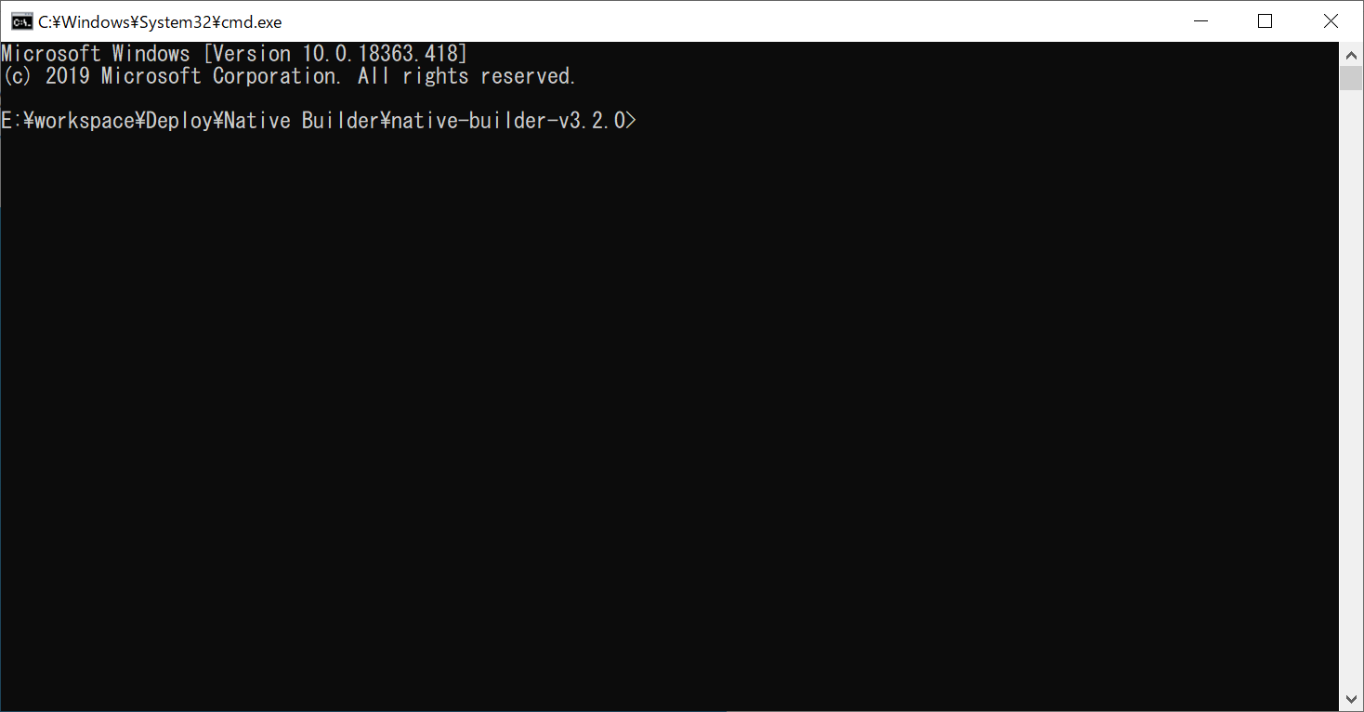

4.下記コマンドを利用して、プロジェクトを作成する。
native-builder.exe prepare --project-name deployNativeApp --java-home "C:\Program Files\AdoptOpenJDK\jdk-11.0.6.10-hotspot" --project-path "E:\workspace\doc\deploy\native\deployNativeApp.mpr" --mxbuild-path "C:\Program Files\Mendix\8.7.0.1476\modeler\mxbuild.exe" --github-access-token 3fa31018407ccf63fc19ab5bab60440a4f125c69 --appcenter-api-token 288f538bf562c49fc4162e993954ce2bc43c7fb6 --app-name "deploy native App " --app-identifier "com.mendix.devploynative" --mendix-version "8.7.0"

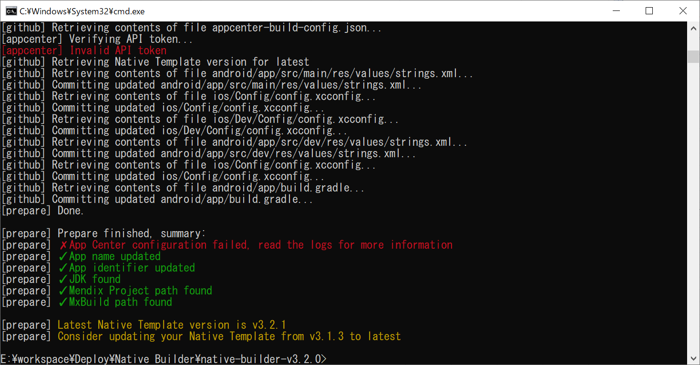

native-builder.exe build --project-name deployNativeApp --build-number 1 --app-version 0.1.0 --java-home "\"C:\Program Files\AdoptOpenJDK\jdk-11.0.6.10-hotspot\"" --project-path "E:\workspace\doc\deploy\native\deployNativeApp.mpr" --mxbuild-path "C:\Program Files\Mendix\8.7.0.1476\modeler\mxbuild.exe" --github-access-token 3fa31018407ccf63fc19ab5bab60440a4f125c69 --appcenter-api-token 288f538bf562c49fc4162e993954ce2bc43c7fb6 --runtime-url "https://deploynativeapp-sandbox.mxapps.io"

ｈｙｂrid発行手順
プロジェクト生成については、以下をご参照ことになる。

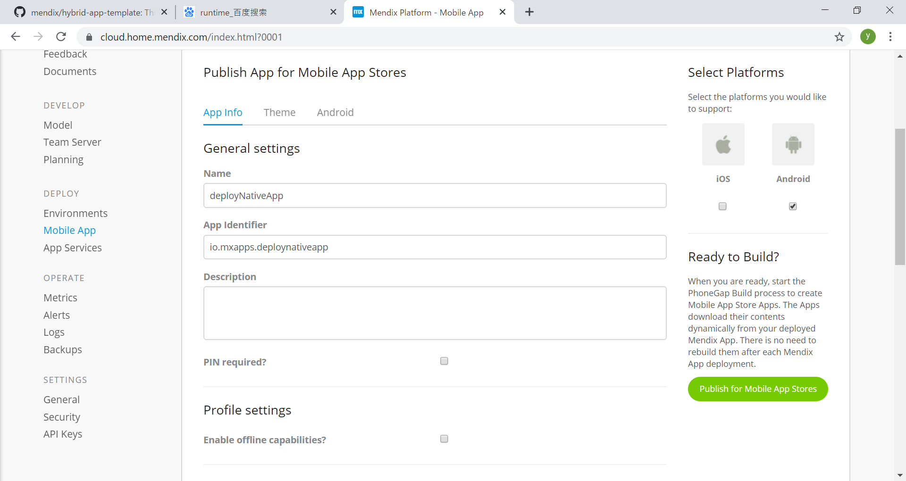

このボタンを押すと、下記画面へ遷移する。

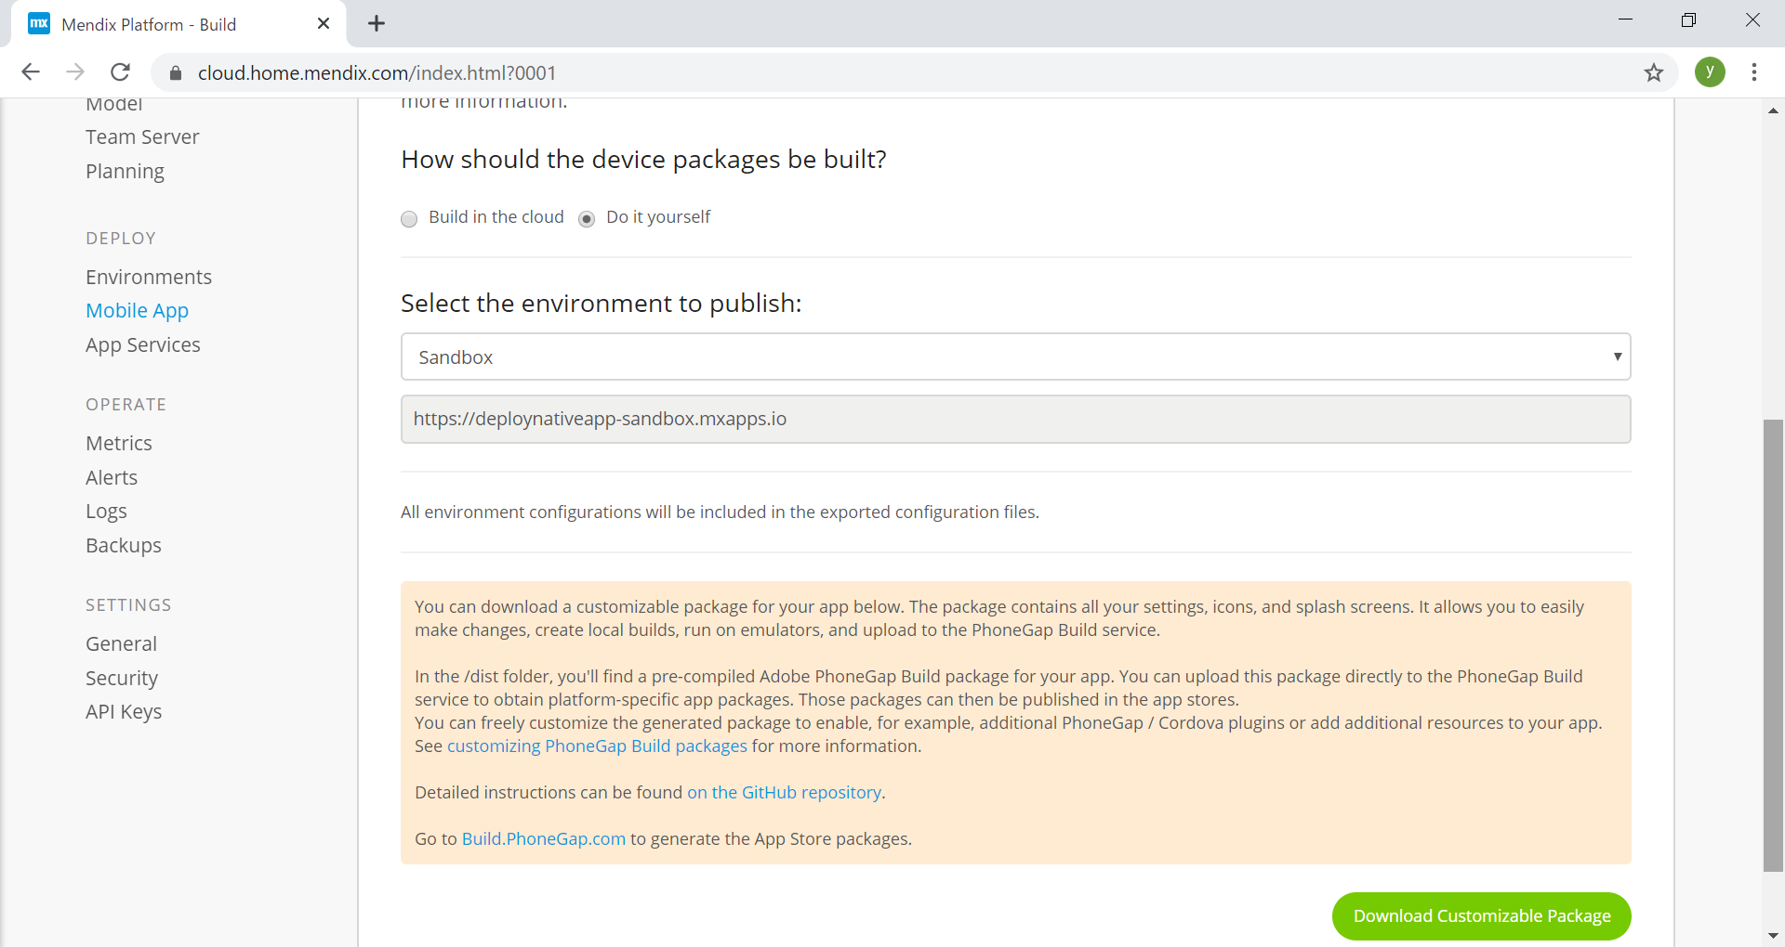

上記設定をして、このボタンを押すと、プロジェクトをダウンロードする。

ダウンロードしたパッケージを解凍する。
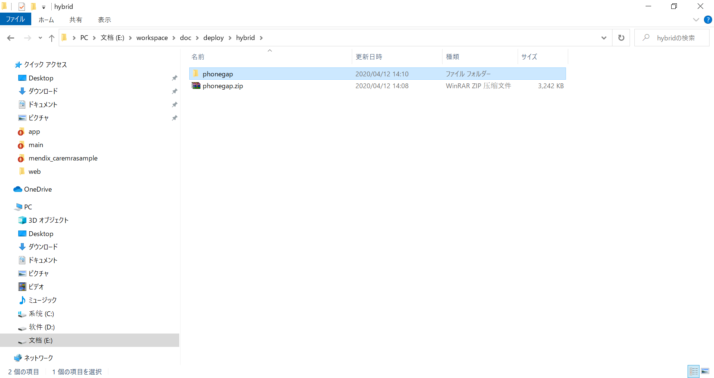

cmdコマンドで解凍したフォルダ「ルート」に入って、npm installを実施する。

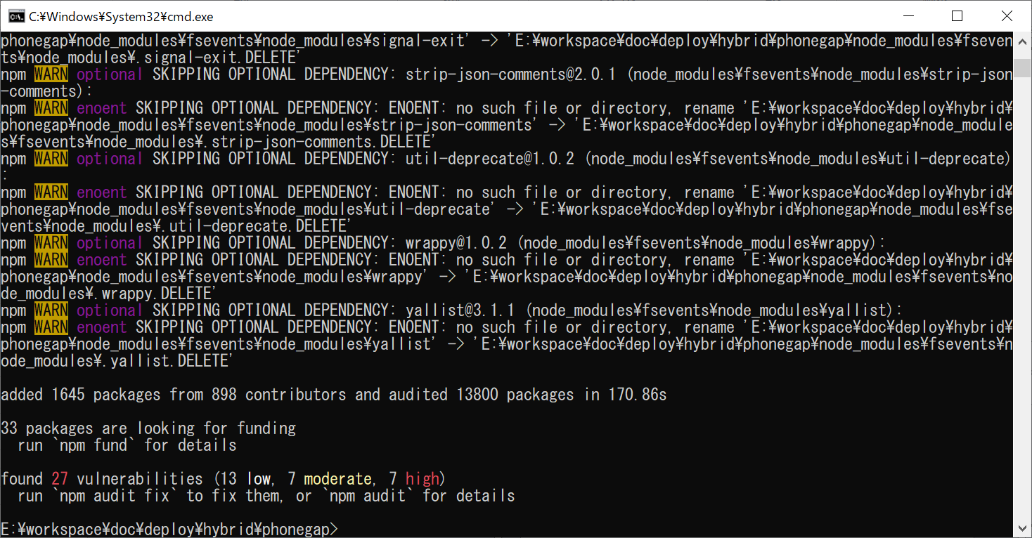

npm run packageを実行する。

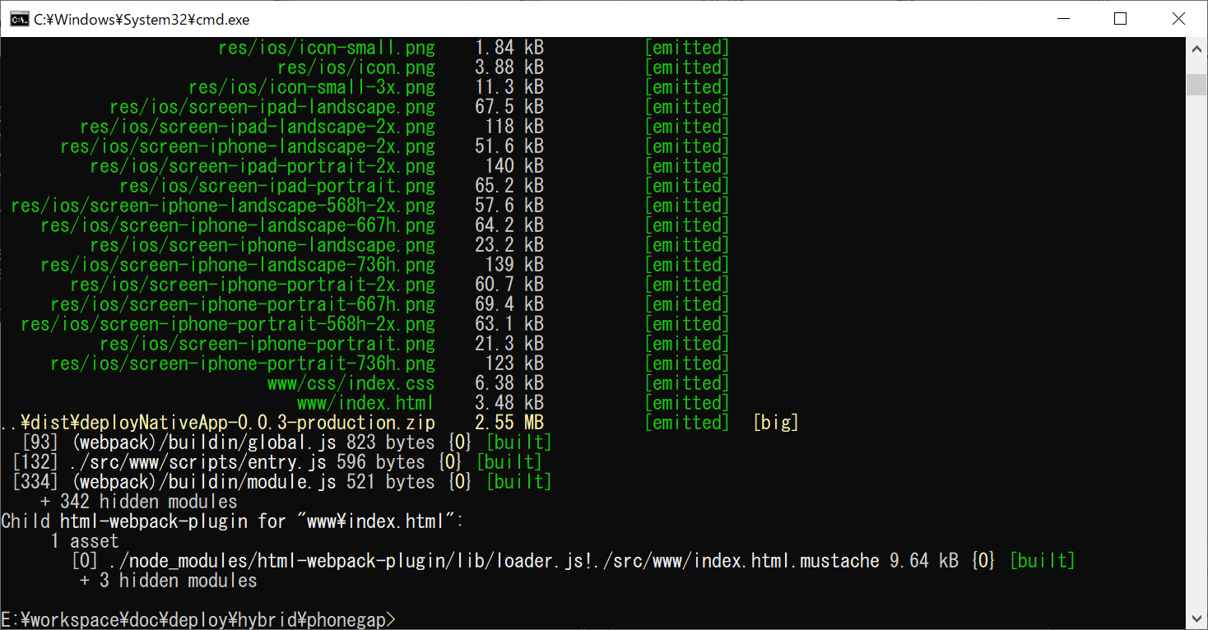

npm run platform:androidを実行する。

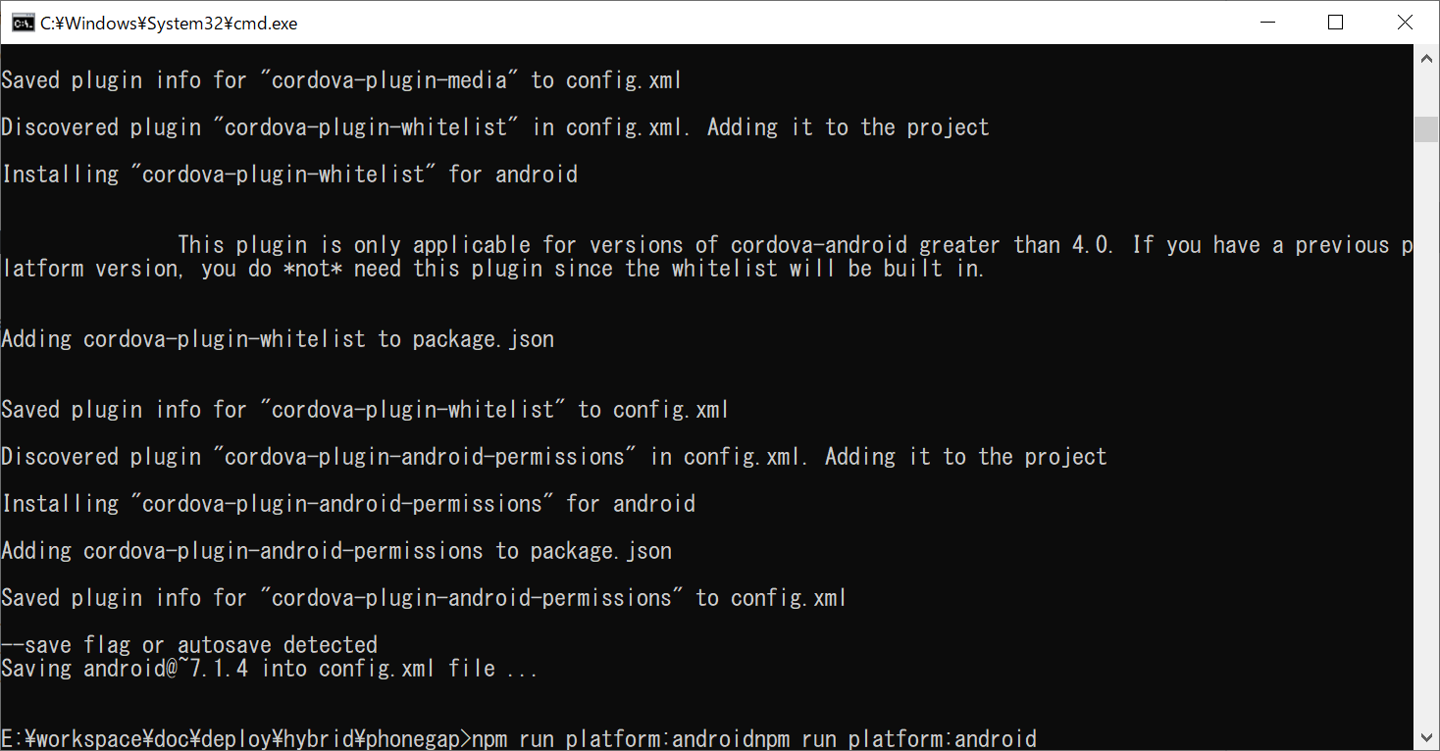

npm run prepare:androidを実行する

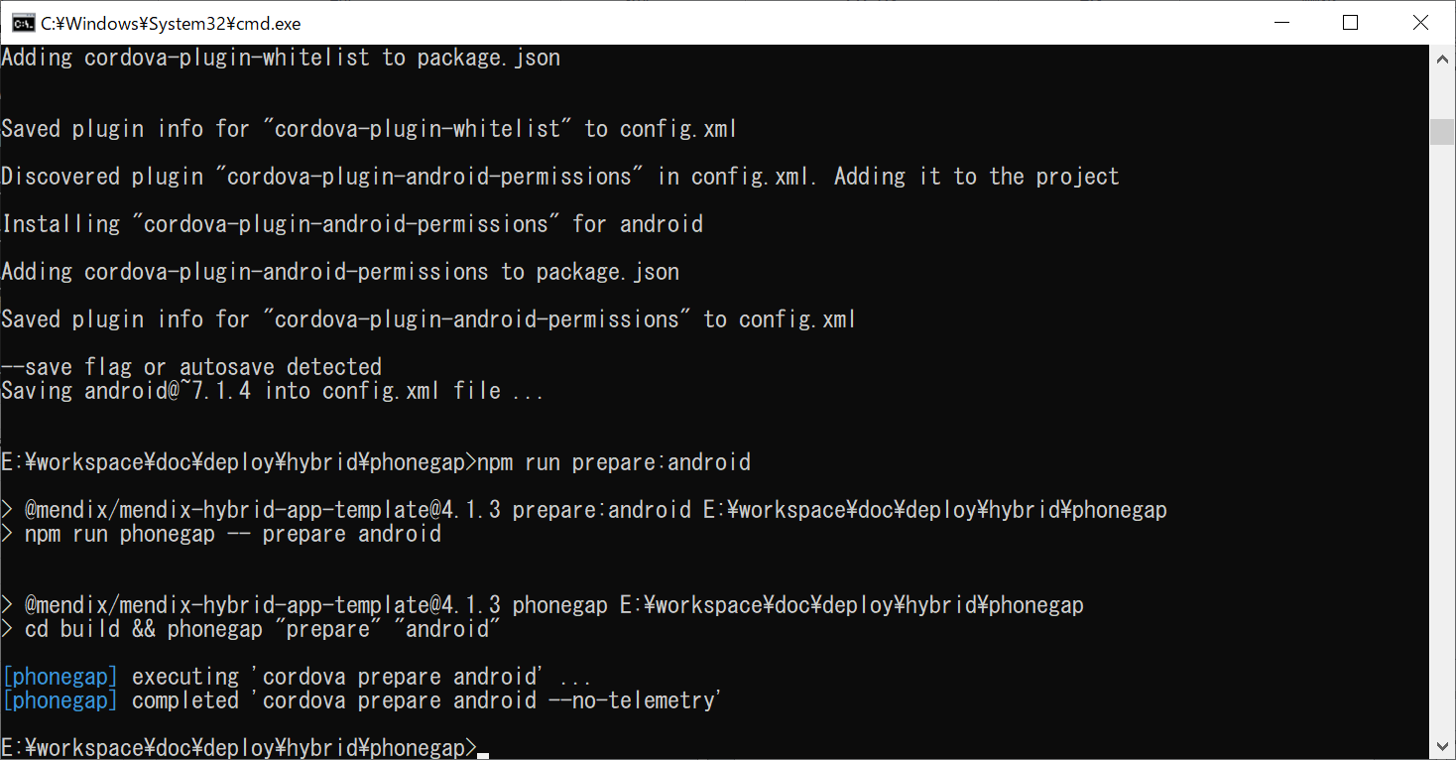

npm run buildを実行する

※注意：resource android:attr/fontVariationSettings not foundようなエラーを発生したら、build/platforms/android/project.propertiesにtarget=android-27からtarget=android-28に変更すると、
もう一度コンパイルすると正常になる。

